상품제안서
영국R. 바닐라크림 인덕션IH 법랑냄비 2종세트 | 상품코드: S39738

 |  |  |  |  |  |  | 02-713-8555 | www.synergygift.co.kr
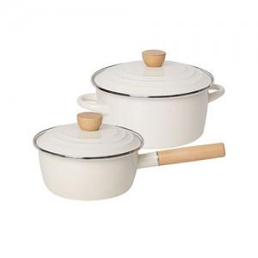

【상세/제작정보】

【인쇄/포장옵션】 | 스티커 / 포장불가능

【공급단가】 | 수량 | 20~ | 50~ | 100~ | 300~ | 500~
*VAT별도 | 단가 | 36,400원 | 34,150원 | 33,250원 | 32,140원 | 31,500원

【상품 URL】 | https://www.synergygift.co.kr:443/src/goods_detail.php?gdno=39738

